Справка
 |  |  |  |  |  | Форма 0503130 с.5
СПРАВКА
о наличии имущества и обязательств на забалансовых счетах

Номер счета | Наименование |  |  | Код | На начало года | На конец отчетного периода
 | забалансового счета, |  |  | стро-
 | показателя |  |  | ки

1 | 2 |  |  | 3 | 4 | 5
01 | Имущество, полученное в пользование |  |  | 010 | 1,444,803.20 | 1,798,811.21
02 | Материальные ценности на хранении |  |  | 020 | - | -
03 | Бланки строгой отчетности |  |  | 030 | - | -
04 | Сомнительная задолженность, всего |  |  | 040 | - | 7,194,674.62
 | в том числе:

05 | Материальные ценности, оплаченные по централизованному снабжению |  |  | 050 | - | -
06 | Задолженность учащихся и студентов за невозвращенные материальные ценности |  |  | 060 | - | -
07 | Награды, призы, кубки и ценные подарки, сувениры |  |  | 070 | - | -
08 | Путевки неоплаченные |  |  | 080 | - | -
09 | Запасные части к транспортным средствам, выданные взамен изношенных |  |  | 090 | - | -
10 | Обеспечение исполнения обязательств, всего |  |  | 100 | 32,092,089.97 | 31,741,444.47
 | в том числе:
 | задаток |  |  | 101 | - | -
 | залог |  |  | 102 | - | -
 | банковская гарантия |  |  | 103 | 1,923.04 | -
 | поручительство |  |  | 104 | - | -
 | иное обеспечение |  |  | 105 | 32,090,166.93 | 31,741,444.47
11 | Государственные и муниципальные гарантии, всего |  |  | 110 | - | -
 | в том числе:
 | государственные гарантии |  |  | 111 | - | -
 | муниципальные гарантии |  |  | 112 | - | -
12 | Спецоборудование для выполнения научно-исследовательских работ по договорам с заказчиками |  |  | 120 | - | -
13 | Экспериментальные устройства |  |  | 130 | - | -
14 | Расчетные документы, ожидающие исполнения |  |  | 140 | - | -
15 | Расчетные документы, не оплаченные в срок из-за отсутствия средств на счете государственного (муниципального) учреждения |  |  | 150 | - | -
16 | Переплаты пенсий и пособий вследствие неправильного применения законодательства о пенсиях и пособиях, счетных ошибок |  |  | 160 | - | -

 |  |  |  |  |  | Форма 0503130 с. 6
1 | 2 |  |  | 3 | 4 | 5
17 | Поступления денежных средств, всего |  |  | 170 | х | 52,870,861.18
 | в том числе:
 | доходы |  |  | 171 | х | -
 | расходы |  |  | 172 | х | -
 | источники финансирования дефицита бюджета |  |  | 173 | х | 52,870,861.18
18 | Выбытия денежных средств, всего |  |  | 180 | х | 52,870,861.18
 | в том числе:
 | расходы |  |  | 182 | х | -
 | источники финансирования дефицита бюджета |  |  | 183 | х | 52,870,861.18
19 | Невыясненные поступления прошлых лет |  |  | 190 | - | -
20 | Задолженность, не востребованная кредиторами, всего |  |  | 200 | - | -
 | в том числе:

21 | Основные средства в эксплуатации |  |  | 210 | 669,376.72 | 616,188.62
22 | Материальные ценности, полученные по централизованному снабжению |  |  | 220 | - | -
23 | Периодические издания для пользования |  |  | 230 | - | -
24 | Нефинансовые активы, переданные в доверительное управление |  |  | 240 | - | -
25 | Имущество, переданное в возмездное пользование (аренду) |  |  | 250 | 3,226,826,044.28 | 4,206,963,723.76
26 | Имущество, переданное в безвозмездное пользование |  |  | 260 | 10,449,834,899.22 | 9,689,867,268.17
27 | Материальные ценности, выданные в личное пользование работникам (сотрудникам) |  |  | 270 | - | -
29 | Представленные субсидии на приобретение жилья |  |  | 280 | - | -
30 | Расчеты по исполнению денежных обязательств через третьих лиц |  |  | 290 | - | -
31 | Акции по номинальной стоимости |  |  | 300 | - | -
38 | Сметная стоимость создания (реконструкции) объекта концессии |  |  | 310 | - | -
39 | Доходы от инвестиций на создание и (или) реконструкцию объекта концессии |  |  | 320 | - | -
40 | Финансовые активы в управляющих компаниях |  |  | 330 | - | -
42 | Бюджетные инвестиции, реализуемые организациями |  |  | 340 | - | -
45 | Доходы и расходы по долгосрочным договорам строительного подряда |  |  | 350 | - | -
49 | Непризнанный результат объекта инвестирования |  |  | 360 | - | -

Руководитель | 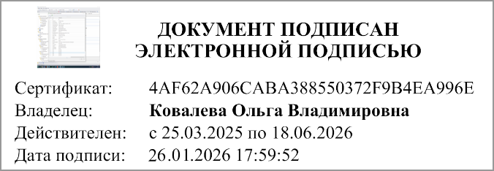 | 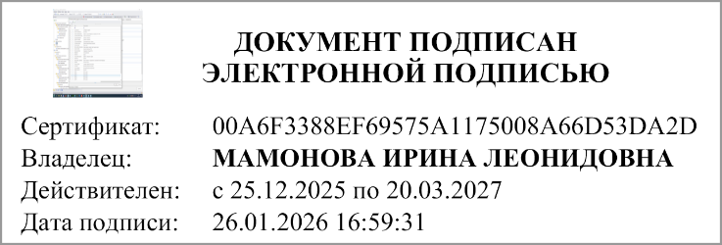 | Главный бухгалтер
 | (подпись) | (расшифровка подписи) | (руководитель централизованной бухгалтерии) | (подпись) |  | (расшифровка подписи)

"01" января 2026 г.

Документ подписан электронной подписью. Руководитель(Ковалева Ольга Владимировна, Сертификат: 4AF62A906CABA388550372F9B4EA996E, Действителен: с 25.03.2025 по 18.06.2026), Руководитель централизованной бухгалтерии(МАМОНОВА ИРИНА ЛЕОНИДОВНА, Сертификат: 00A6F3388EF69575A1175008A66D53DA2D, Действителен: с 25.12.2025 по 20.03.2027), Главный бухгалтер(Лазнева Наталия Валерьевна, Сертификат: 00B156CA8ED4B7E96A4323A69EEC6DCF27, Действителен: с 11.11.2025 по 04.02.2027)

